Sheet1
Добро пожаловать в TeamLab Spreadsheet Editor

Создавайте таблицы или загружайте файлы Excel, чтобы редактировать их прямо на портале TeamLab.

Заказанные комплектующие для ПК
Компонент | Описание | Средняя цена ($) | Заказчик | Количество
Процессор | модель 000-000-000 | 99 | Дэвид Коннор | 3
Жесткий диск | модель 000-000-000 | 110 | Дэвид Коннор | 3
Материнская плата | модель 000-000-000 | 153 | Дэвид Коннор | 3
Средняя цена и цена реализации
Звуковая карта | модель 000-000-000 | 70 | Анна Суарез | 2
Видеокарта | модель 000-000-000 | 35 | Страховая компания ABC | 4

Редактируйте таблицу, вставляя или удаляя ячейки, строки и столбцы, объединяя ячейки, добавляя границы.

Копируйте и вставляйте данные в ячейках, форматируйте введенный текст, меняйте формат представления чисел, применяйте шаблоны таблиц.

Используйте функции для автоматического выполнения вычислений. Сортируйте и фильтруйте данные.

Представляйте данные в графической форме с помощью диаграмм. Вставляйте изображения и ссылки.

Недельный доход
ID | Компонент | Описание | Заказчик | Количество | Средняя цена ($) | Цена реализации ($) | Сумма ($)
1 | Процессор | модель 000-000-000 | Дэвид Коннор | 3 | 99 | 172 | 516
2 | Жесткий диск | модель 000-000-000 | Дэвид Коннор | 3 | 110 | 65.1 | 195.3
3 | Материнская плата | модель 000-000-000 | Дэвид Коннор | 3 | 153 | 154.5 | 463.5
Итого: |  |  |  |  |  |  | 1704.52

Сохраняйте, распечатывайте или скачивайте таблицу как файл в формате .xls, .xlsx, .ods, .csv или .html.

Предоставьте доступ к таблице своим коллегам, сделайте ее общедоступной или встройте в свой сайт.

 | 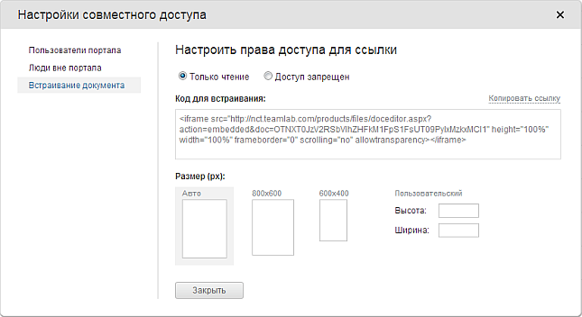

 | Для получения дополнительной информации посетите наш Справочный центр

